gen_bid_prices
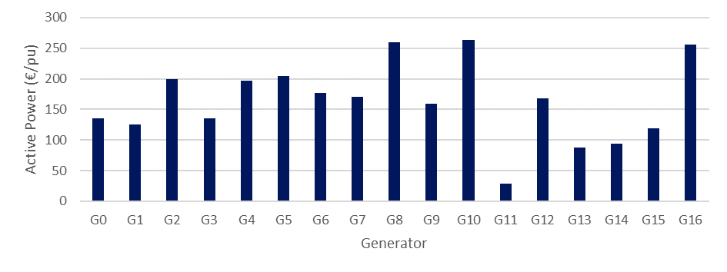
gen_id | 1 | 2 | 3 | 4 | 5 | 6 | 7 | 8 | 9 | 10 | 11 | 12 | 13 | 14 | 15 | 16 | 17 | 18 | 19 | 20 | 21 | 22 | 23 | 24
G0 | 70 | 70 | 70 | 70 | 70 | 70 | 70 | 70 | 70 | 70 | 70 | 70 | 70 | 70 | 70 | 70 | 70 | 70 | 70 | 70 | 70 | 70 | 70 | 70
G1 | 65 | 65 | 65 | 65 | 65 | 65 | 65 | 65 | 65 | 65 | 65 | 65 | 65 | 65 | 65 | 65 | 65 | 65 | 65 | 65 | 65 | 65 | 65 | 65
G2 | 200 | 200 | 200 | 200 | 200 | 200 | 200 | 200 | 200 | 200 | 200 | 200 | 200 | 200 | 200 | 200 | 200 | 200 | 200 | 200 | 200 | 200 | 200 | 200
G3 | 142 | 142 | 142 | 142 | 142 | 142 | 142 | 142 | 142 | 142 | 142 | 142 | 142 | 142 | 142 | 142 | 142 | 142 | 142 | 142 | 142 | 142 | 142 | 142
G4 | 133 | 133 | 133 | 133 | 133 | 133 | 133 | 133 | 133 | 133 | 133 | 133 | 133 | 133 | 133 | 133 | 133 | 133 | 133 | 133 | 133 | 133 | 133 | 133
G5 | 120 | 120 | 120 | 120 | 120 | 120 | 120 | 120 | 120 | 120 | 120 | 120 | 120 | 120 | 120 | 120 | 120 | 120 | 120 | 120 | 120 | 120 | 120 | 120
G6 | 103 | 103 | 103 | 103 | 103 | 103 | 103 | 103 | 103 | 103 | 103 | 103 | 103 | 103 | 103 | 103 | 103 | 103 | 103 | 103 | 103 | 103 | 103 | 103
G7 | 97 | 97 | 97 | 97 | 97 | 97 | 97 | 97 | 97 | 97 | 97 | 97 | 97 | 97 | 97 | 97 | 97 | 97 | 97 | 97 | 97 | 97 | 97 | 97
G8 | 166 | 166 | 166 | 166 | 166 | 166 | 166 | 166 | 166 | 166 | 166 | 166 | 166 | 166 | 166 | 166 | 166 | 166 | 166 | 166 | 166 | 166 | 166 | 166
G9 | 125 | 125 | 125 | 125 | 125 | 125 | 125 | 125 | 125 | 125 | 125 | 125 | 125 | 125 | 125 | 125 | 125 | 125 | 125 | 125 | 125 | 125 | 125 | 125
G10 | 188 | 188 | 188 | 188 | 188 | 188 | 188 | 188 | 188 | 188 | 188 | 188 | 188 | 188 | 188 | 188 | 188 | 188 | 188 | 188 | 188 | 188 | 188 | 188
G11 | 40 | 40 | 40 | 40 | 40 | 40 | 40 | 40 | 40 | 40 | 40 | 40 | 40 | 40 | 40 | 40 | 40 | 40 | 40 | 40 | 40 | 40 | 40 | 40
G12 | 60 | 60 | 60 | 60 | 60 | 60 | 60 | 60 | 60 | 60 | 60 | 60 | 60 | 60 | 60 | 60 | 60 | 60 | 60 | 60 | 60 | 60 | 60 | 60
G13 | 48 | 48 | 48 | 48 | 48 | 48 | 48 | 48 | 48 | 48 | 48 | 48 | 48 | 48 | 48 | 48 | 48 | 48 | 48 | 48 | 48 | 48 | 48 | 48
G14 | 35 | 35 | 35 | 35 | 35 | 35 | 35 | 35 | 35 | 35 | 35 | 35 | 35 | 35 | 35 | 35 | 35 | 35 | 35 | 35 | 35 | 35 | 35 | 35
G15 | 110 | 110 | 110 | 110 | 110 | 110 | 110 | 110 | 110 | 110 | 110 | 110 | 110 | 110 | 110 | 110 | 110 | 110 | 110 | 110 | 110 | 110 | 110 | 110
G16 | 169 | 169 | 169 | 169 | 169 | 169 | 169 | 169 | 169 | 169 | 169 | 169 | 169 | 169 | 169 | 169 | 169 | 169 | 169 | 169 | 169 | 169 | 169 | 169

